タイトル
同志社大学様

 | 学生勤務管理システム

 | CZ-030_給与支給日マスタ

 | 【 Ver 1.04 】

 |  |  | 2023年 9月29日作成

 |  |  | 2024年12月16日改訂

見出し部タイトル制御テーブル
タイトル項目 |  | タイトル項目埋め込み内容
①システム名 |  | 学生勤務管理システム
②サブシステム名 |  | 共通機能
③分類名
④作業工程名 |  | 機能設計
⑤ドキュメント代表名 |  | CZ-030_給与支給日マスタ
⑥ドキュメント詳細名 |  | ※ページ毎に個別入力
⑦作成者 |  | 木田 優
⑧作成日 |  | 2023-09-29
⑦改定者 |  | ※ページ毎に個別入力
⑧改定日 |  | 2024/12/16
⑨管理記号 |  | DUC010
⑩Ｖｅｒ |  | 【 Ver 1.04 】

機能概要・画面遷移図
システム名 |  |  |  | 学生勤務管理システム |  | 工 程 |  |  | 機能設計 |  | 作 成 | 木田 優 |  | 2023-09-29 | 管理記号 | DUC010
サブシステム名 |  |  |  | 共通機能 |  | ドキュメント |  |  | CZ-030_給与支給日マスタ |  | 改 訂 | 木田 優 |  | 2024-01-24

機能名称 |  |  |  | 給与支給日マスタ |  |  |  |  | 機能ＩＤ | CZ-030 | 利用想定ユーザー |  | 管理者
機 能 概 要

 | 給与支給日と給与計算処理予定日を編集する時に使用する。

画 面 遷 移 図

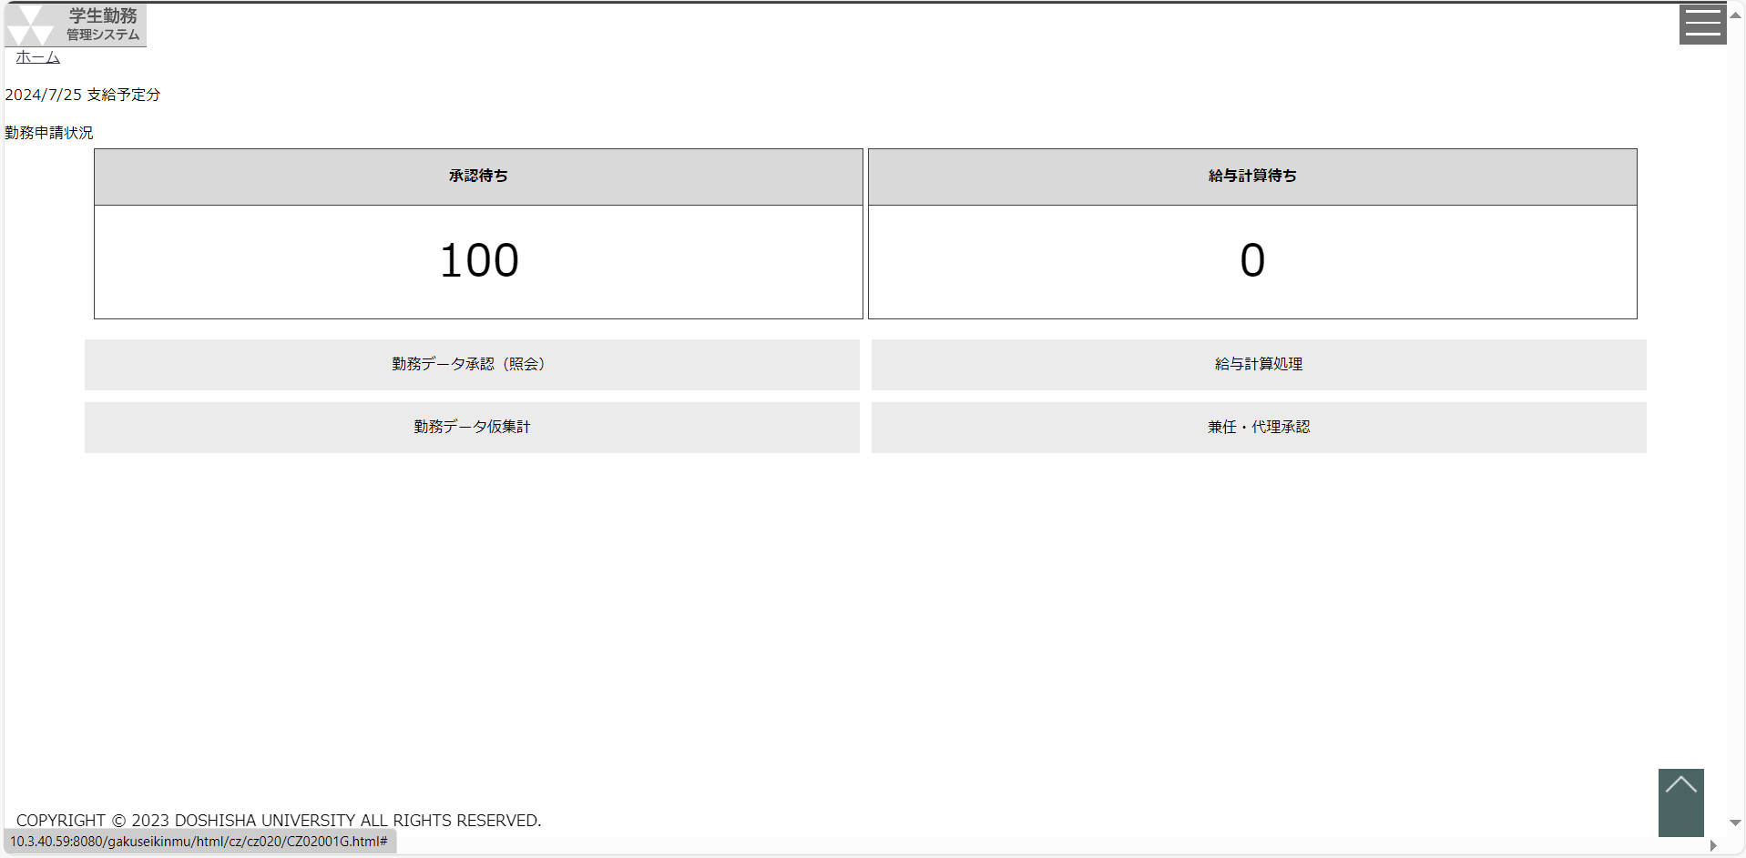
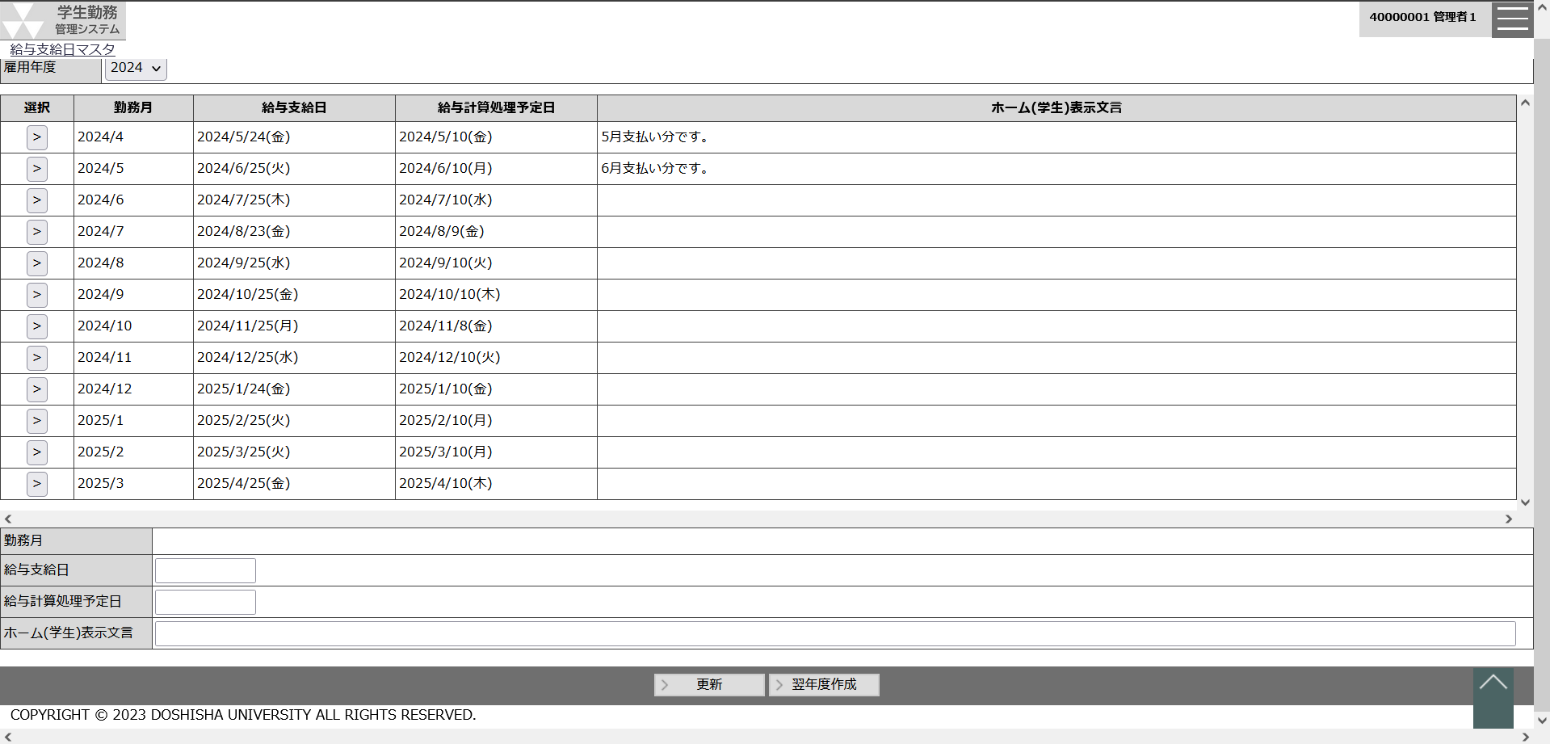
 |  | ○ホーム画面 |  |  |  |  | ○給与支給日マスタ画面
 |  |  | （CC-020-01G） |  |  |  |  | （CZ-030-01G）
 |  |  |  |  | 支払給与月マスタボタン

給与支給日マスタ
システム名 |  |  |  | 学生勤務管理システム |  |  |  |  |  |  |  | 工 程 | 機能設計 |  |  |  | 作 成 |  |  |  | 木田 優 |  | 2023-09-29 | 管理記号 | DUC010
サブシステム名 |  |  |  | 共通機能 |  |  |  |  |  |  |  | ドキュメント | CZ-030_給与支給日マスタ |  |  |  | 改 訂 |  |  |  | 木田 優 |  | 2024-12-16

画面名称 |  |  |  | 給与支給日マスタ |  |  |  |  |  |  |  |  | 画面ＩＤ | CZ-030-01G |  |  | 利用想定ユーザー |  |  |  |  | 管理者
画面レイアウト |  |  |  |  |  |  |  |  |  |  |  |  |  |  |  |  | 機能概要

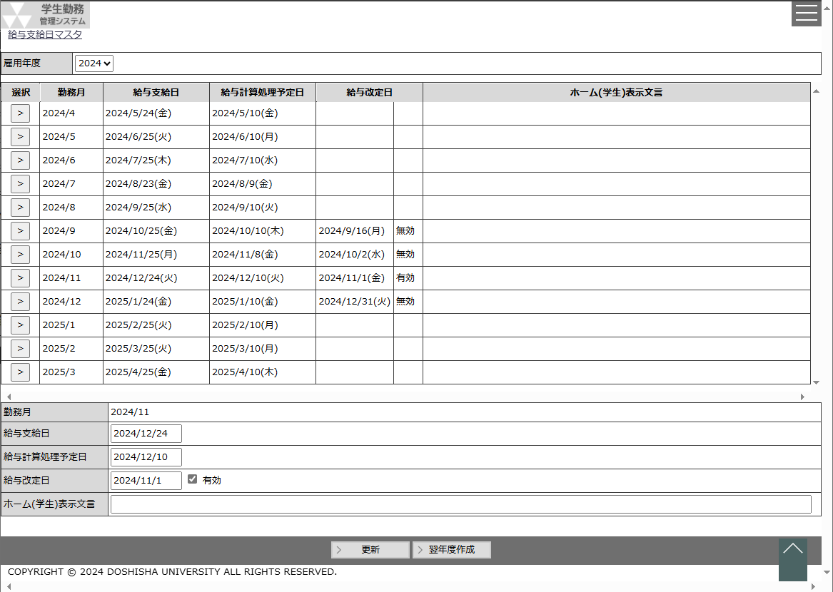
 |  |  |  |  |  |  |  |  |  |  |  |  |  |  |  |  |  | ・ | 給与支給日と給与計算処理予定日を編集する時に使用する。

 |  |  |  |  |  |  |  |  |  |  |  |  |  |  |  |  | 画面説明 （処理内容・アクション等）

 |  |  |  |  |  |  |  |  |  |  |  |  |  |  |  |  |  | ・ | 雇用年度は画面初期表示時に処理日に該当する雇用年度を初期表示する。 |  |  |  |  |  |  |  |  | 給与改定日
 |  |  |  |  |  |  |  |  |  |  |  |  |  |  |  |  |  |  | 例として、処理日が2023/9/29の場合には雇用年度は「2023」を表示する。
 |  |  |  |  |  |  |  |  |  |  |  |  |  |  |  |  |  |  |  |  |  |  |  |  |  |  |  | 2024/4/1(月) | 無効
 |  |  |  |  |  |  |  |  |  |  |  |  |  |  |  |  |  | ・ | 初期表示時に雇用年度を基に検索処理を行い、一覧を表示する。
 |  |  |  |  |  |  |  |  |  |  |  |  |  |  |  |  |  |  |  |  |  |  |  |  |  |  |  | 2024/5/1(水) | 有効
 |  |  |  |  |  |  |  |  |  |  |  |  |  |  |  |  |  | ・ | 選択ボタンを押下すると、対象の勤務月と給与支給日、
 |  |  |  |  |  |  |  |  |  |  |  |  |  |  |  |  |  |  | 給与計算処理予定日を下部に表示する。
 |  |  |  |  |  |  |  |  |  |  |  |  |  |  |  |  |  |  | ※勤務月は非活性項目とする。

 |  |  |  |  |  |  |  |  |  |  |  |  |  |  |  |  |  | ・ | 給与支給日のカレンダーを押下すると、カレンダーを表示する。
 |  |  |  |  |  |  |  |  |  |  |  |  |  |  |  |  |  |  |  |  |  |  |  |  |  |  | 給与改定日 | 2024-04-01 | ☑ | 有効
 |  |  |  |  |  |  |  |  |  |  |  |  |  |  |  |  |  | ・ | 給与計算処理予定日のカレンダーを押下すると、カレンダーを表示する。

 |  |  |  |  |  |  |  |  |  |  |  |  |  |  |  |  |  | ・ | 更新ボタンを押下すると、対象の勤務月に対して、給与支給日と
 |  |  |  |  |  |  |  |  |  |  |  |  |  |  |  |  |  |  | 給与計算処理予定日の更新を行う。

 |  |  |  |  |  |  |  |  |  |  |  |  |  |  |  |  |  | ・ | 翌年度作成ボタンを押下すると、表示されている雇用年度の翌年分の
 |  |  |  |  |  |  |  |  |  |  |  |  |  |  |  |  |  |  | 給与支給日マスタ（4月～3月までの1年分）を作成する。
 |  |  |  |  |  |  |  |  |  |  |  |  |  |  |  |  |  |  |  | 給与支給日：月度の翌25日(土日祝の場合、前倒しし、平日を設定)
 |  |  |  |  |  |  |  |  |  |  |  |  |  |  |  |  |  |  |  | 給与計算処理予定日：月度の翌10日(土日祝の場合、前倒しし、平日を設定)
 |  |  |  |  |  |  |  |  |  |  |  |  |  |  |  |  |  |  |  | ※土日は共通関数から取得し、土日の場合、前倒し、平日を設定する。
 |  |  |  |  |  |  |  |  |  |  |  |  |  |  |  |  |  |  |  | ※祝日はユーザーコードマスタの種別：祝日を参照し、給与支給日、
 |  |  |  |  |  |  |  |  |  |  |  |  |  |  |  |  |  |  |  | 給与計算処理予定日が祝日に該当する場合、前倒し、平日を
 |  |  |  |  |  |  |  |  |  |  |  |  |  |  |  |  |  |  |  | 設定する。
リストボックス |  |  |  |  |  |  |  |  |  |  |  |  |  |  |  |  | 権限による画面制御
項目名 |  |  |  |  | 内容 |  |  |  |  |  |  |  |  |  | 並び順
雇用年度 |  |  |  |  | 給与支給日マスタに登録されている雇用年度 |  |  |  |  |  |  |  |  |  | 降順

 |  |  |  |  |  |  |  |  |  |  |  |  |  |  |  |  | 一覧の並び順

 |  |  |  |  |  |  |  |  |  |  |  |  |  |  |  |  |  | 勤務月（昇順）

画 面 補 足 説 明

 | ○入力項目（検索条件）
 | 項目名 |  |  |  |  |  |  | 入力必須 |  | 桁数 | 入力制限等
 | 雇用年度 |  |  |  |  |  |  | 〇 |  | - | リストボックス

 | 雇用年度を変更した時に、検索処理を行い、結果を一覧に表示する。

 | ○出力項目
 | 項目名 |  |  |  | 編集内容等
 | 勤務月 |  |  |  | yyyy/m
 | 給与支給日 |  |  |  | yyyy/m/d(aaa)
 | 給与計算処理予定日 |  |  |  | yyyy/m/d(aaa)
 | 給与改定日 |  |  |  | yyyy/m/d(aaa) |  |  |  |  |  |  |  |  |  |  |  |  |  |  |  |  |  |  |  |  | 2024年度改修_項番5
 | 給与改定フラグ |  |  |  | ON:有効、OFF：無効
 | ホーム(学生)表示文言

 | ○入力項目
 | 項目名 |  |  |  |  |  |  | 入力必須 |  | 桁数 | 入力制限等
 | 勤務月 |  |  |  |  |  |  | 〇 |  | - | 表示項目 yyyy/m
 | 給与支給日 |  |  |  |  |  |  | 〇 |  | - | 西暦日付 yyyy/m/d
 | 給与計算処理予定日 |  |  |  |  |  |  | 〇 |  | - | 西暦日付 yyyy/m/d
 | 給与改定日 |  |  |  |  |  |  | × |  | - | 西暦日付 yyyy/m/d 給与改定フラグがONの場合、非活性 |  |  |  |  | ※雇用年度内に有効な給与改定日が複数存在する場合、一番後の日付を給与改定日とする |  |  |  |  |  |  |  |  |  | 2024年度改修_項番5

 | 給与改定フラグ |  |  |  |  |  |  | × |  | - | チェックボックス |  |  |  |  |  |  |  |  |  |  |  |  |  |  | 2024年度改修_項番5
 | 表示文言 |  |  |  |  |  |  | × |  | 1000

 | ○リストボックス
 |  | 【雇用年度】
 |  |  | 雇用年度 |  |  |  |  |  | ▼
 |  |  |  |  |  | 2023
 |  |  |  |  |  | 2022
 |  |  |  |  |  | 2021

 | 〇エラーチェックについて |  |  |  |  |  |  |  |  |  |  |  |  |  |  |  |  |  |  |  |  |  |  |  |  | 2024年度改修_項番5

 |  | 給与改定日が勤務月内でない場合、エラーとする。
 |  |  | エラーメッセージ： |  |  |  | 給与改定日は勤務月内の日付を入力してください。

 |  | 給与改定フラグがONの場合で、給与改定日が空白の場合、エラーとする。
 |  |  | エラーメッセージ： |  |  |  | 給与改定日を入力してください。

